2019_01_data
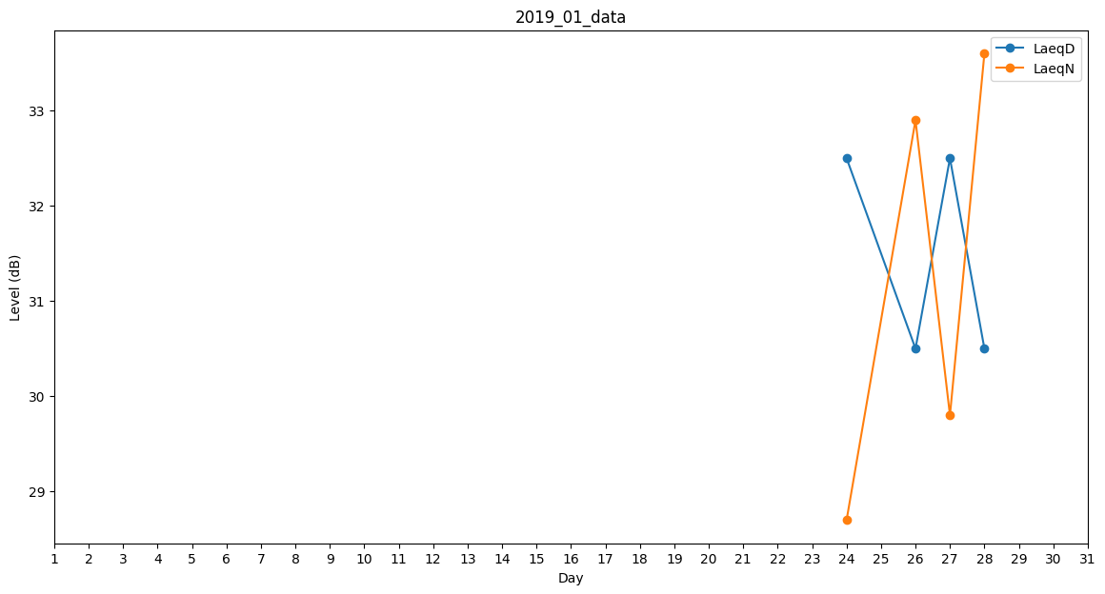
Day | LaeqD | LaeqN
1 | 0 | 0
2 | 0 | 0
3 | 0 | 0
4 | 0 | 0
5 | 0 | 0
6 | 0 | 0
7 | 30.7 | 0
8 | 35 | 0
9 | 30.5 | 0
10 | 0 | 0
11 | 40.1 | 0
12 | 0 | 0
13 | 0 | 0
14 | 0 | 0
15 | 42.2 | 0
16 | 0 | 0
17 | 44.3 | 0
18 | 0 | 0
19 | 0 | 0
20 | 0 | 0
21 | 0 | 0
22 | 0 | 0
23 | 31.4 | 0
24 | 32.5 | 28.7
25 | 46.2 | 0
26 | 30.5 | 32.9
27 | 32.5 | 29.8
28 | 30.5 | 33.6
29 | 0 | 0
30 | 0 | 0
31 | 40.7 | 0

